yandex报告
Client 中山市凌宇机械 (zhongshanshilingyujixie), period 01.07.2026 - 31.07.2026
Total: |  | Avg.expenditure per day (dollars) | Impressions | Clicks | CTR (%) | Expenditure (dollars) | Avg. CPC (dollars) | Depth (pages) | Conversion (%) | CPA (dollars) | Conversions | 注：该数值代表的是高参与度访问，并非实际询盘或联系行为，具体客户咨询情况以贵司实际收到的反馈为准。
from 01.07.2026 to 31.07.2026 |  | 18.43 | 4738 | 159 | 3.36 | 571.23 | 3.59 | 1.37 | 5.03 | 71.4 | 8
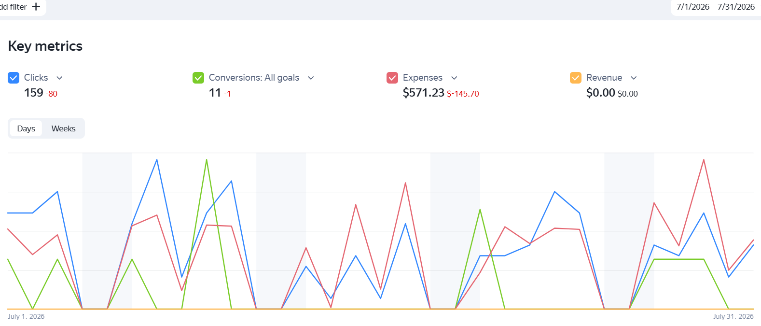

Campaign | Date | Impressions | Clicks | CTR (%) | Expenditure (dollars) | Avg. CPC (dollars) | Avg. expenditure per day (dollars) | Depth (pages) | Conversion (%) | CPA (dollars) | Conversions
S-吸干机 | Jul-26 | 639 | 26 | 4.07 | 164.92 | 5.32 | 6.34 | - | 0 | - | 0
S-精密过滤器 | Jul-26 | 2420 | 82 | 3.39 | 277.92 | 8.97 | 3.39 | 1.75 | 1.22 | 277.92 | 1
S-制氮机 | Jul-26 | 1679 | 51 | 3.04 | 128.39 | 4.14 | 2.52 | 1.34 | 13.73 | 18.34 | 7
网站浏览情况

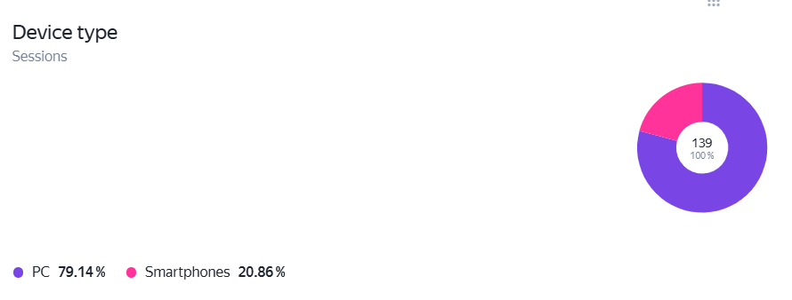

 |  |  |  |  |  |  |  |  |  |  |  | 33.33
 |  |  |  |  |  |  |  |  |  |  |  | 32.67
 |  |  |  |  |  |  |  |  |  |  |  | 18
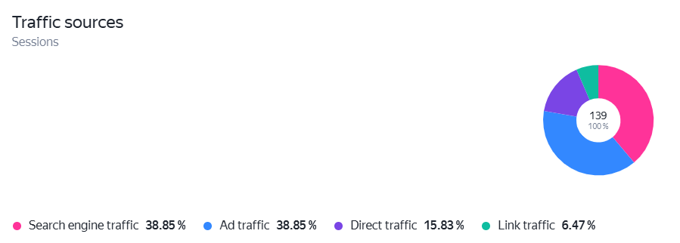 |  |  |  |  |  |  |  |  |  |  |  | 84

转化情况
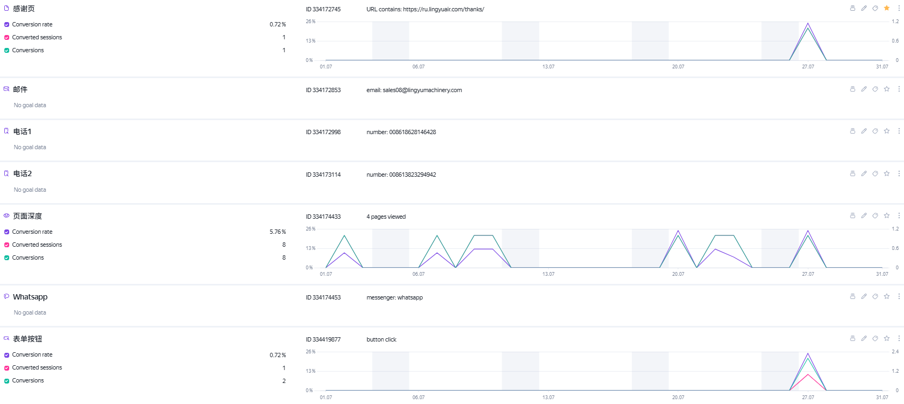

周度小结
1.报告统计周期为26.7.1-26.7.31，周期内共消耗广告费571.23美金，日均消耗美金18.43，折合人民币约135.83元。（按照7.37汇率换算）
2.周期内共获得4738次广告展示，点击次数159，点击率3.36%。
3.周期内网站平均用户停留时长为1m，页面浏览深度为1.48页，跳出率35.25%。停留时长和页面浏览深度比上个月略有降低，跳出率略有上升。
4.从设备端来看，本阶段用户的设备PC端占比79.14%，比上一周期上涨。用户年龄上，25-54岁人群占比最多，总计约有75.7%的占比。整体年龄段分布符合理想客户画像。
5.转化情况：后台未监测到1次表单提交，未监测到WhatsApp点击，实际询盘待核实。

